宜珍-月菜單
三民國小附設幼兒園 104年01月份菜單
日期 | 星期 | 主食 | 副食 |  |  | 湯 | 水果 | 總熱量 (大卡) | 全穀根莖類 (份) | 豆魚肉蛋類 (份) | 蔬菜類 (份) | 水果類 (份) | 油脂類 (份) | 奶類 (份)
5 | 一 | 白米飯 | 甜辣雞丁 | 醬燒馬鈴薯 | 青菜 | 冬瓜薑絲湯 | 水果 | 546 | 3.8 | 1.6 | 1.3 | 1 | 1.5 | 0
6 | 二 | 白米飯 | 義式燉肉 | 壽喜燒 | 青菜 | 鮮菇筍片湯 |  | 484.5 | 3.5 | 1.6 | 1.9 | 0 | 1.6 | 0
7 | 三 | 特餐 | 泡菜炒麵 | 紅槽魚酥 | 青菜 | 蘿蔔甜玉米湯 | 水果 | 546.5 | 3.2 | 1.8 | 1.5 | 1 | 2 | 0
8 | 四 | 白米飯 | 貴妃雞翅 | 黃瓜鴿蛋 | 青菜 | 黃豆芽豆腐湯 |  | 477.5 | 3.5 | 1.7 | 1.5 | 0 | 1.5 | 0
9 | 五 | 糙米飯 | 瓜仔素肉醬 | 蔥香鮮菇炒蛋 | 黑胡椒毛豆莢 | 紫米紅豆湯 |  | 495 | 3.8 | 1.7 | 1 | 0 | 1.7 | 0
12 | 一 | 白米飯 | 紅燒焢肉 | 肉燥寬粉 | 青菜 | 紫菜蛋花湯 | 水果 | 548 | 3.8 | 1.6 | 1.2 | 1 | 1.6 | 0
13 | 二 | 白米飯 | 卡啦雞腿排 | 鮮菇三絲 | 青菜 | 馬鈴薯濃湯 |  | 501.5 | 3.6 | 1.5 | 1.4 | 0 | 2 | 0.1
14 | 三 | 特餐 | 香菇油飯 | 筍香燒雞 | 翡翠銀芽 | 芹香魚丸湯 | 水果 | 541 | 3.6 | 1.7 | 1 | 1 | 1.7 | 0
15 | 四 | 白米飯 | 清蒸吻仔魚 | 八寶肉醬 | 青菜 | 刈菜雞湯 |  | 470 | 3.5 | 1.6 | 1.5 | 0 | 1.5 | 0
16 | 五 | 糙米飯 | 宮保百頁雞丁 | 三色炒蛋 | 青菜 | 地瓜芋圓湯 |  | 498 | 3.8 | 1.8 | 1 | 0 | 1.6 | 0
19 | 一 | 白米飯 | 咖哩嫩雞 | 玉菜培根 | 青菜 | 大頭菜蟳絲湯 | 水果 | 551.5 | 3.6 | 1.7 | 1.6 | 1 | 1.6 | 0
20 | 二 | 白米飯 | 紅燒豬排 | 麻婆豆腐 | 青菜 | 義式蔬菜湯 |  | 481.5 | 3.5 | 1.7 | 1.3 | 0 | 1.7 | 0
21 | 三 | 特餐 | 肉粳飯 | 麥克雞塊*2 | 青菜 | 銀絲卷 | 水果 | 562 | 3.6 | 1.8 | 1 | 1 | 2 | 0
22 | 四 | 白米飯 | 黑椒雞丁 | 關東煮 | 青菜 | 粉絲蛋花湯 |  | 472 | 3.6 | 1.6 | 1.3 | 0 | 1.5 | 0
23 | 五 | 糙米飯 | 沙茶豆干 | 蕃茄炒蛋 | 百匯鮮蔬 | 綠豆粉圓 |  | 495.5 | 3.8 | 1.7 | 1.2 | 0 | 1.6 | 0
26 | 一 | 白米飯 | 打拋豬肉 | 胡瓜魷魚 | 青菜 | 玉米濃湯 | 水果 | 556.5 | 3.6 | 1.6 | 1.8 | 1 | 1.5 | 0.1
27 | 二 | 白米飯 | 蠔油香菇雞 | 西滷肉 | 青菜 | 海帶小魚乾湯 |  | 468 | 3.5 | 1.6 | 1.6 | 0 | 1.4 | 0
 | 營養師： 監廚老師： 午餐秘書： 校長：
認識護眼營養素口訣：『葉黃花ABC、均衡飲食好眼力』
資料來源:台北市政府教育局
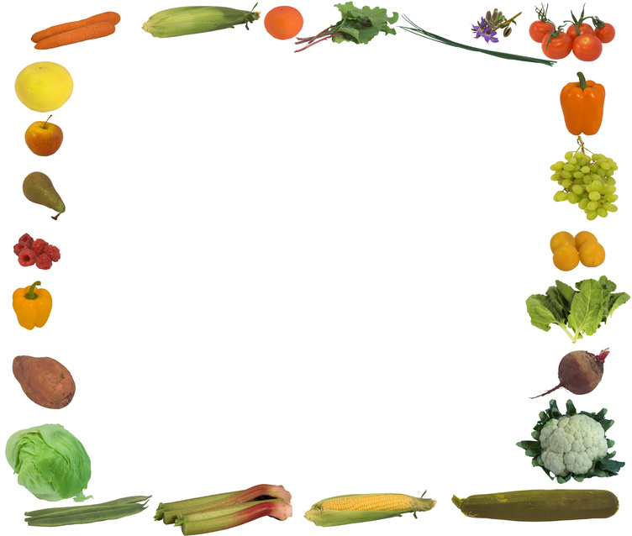 護眼營養素--葉黃素、玉米黃素、花青素、維生素A、B群、C食物來源

 |  | 供應日期如有誤，以學校行事曆為準 實際配重明細請參後附表 產品責任險六千萬 |  |  |  | 營養師: 賴思伶.林佳穎.呂承萱 |  |  |  |  | *宜珍團膳中心* TEL：9281100 FAX：9288005
 |  |  |  |  |  | 食品技師：呂承萱

